상품제안서
레빗 iU1 사원증 카드홀더 USB 3.0 | 상품코드: F18487

 |  |  |  |  |  |  | 02-412-0044 | www.easy1.co.kr
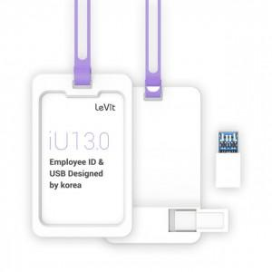

【상세/제작정보】

【인쇄/포장옵션】 | 풀칼라 / 포장지포장

【공급단가】 | 수량 | 100~ | 300~ | 500~ | 1,000~ | 3,000~
*VAT별도 | 16GB | 6,700원 | 6,590원 | 6,430원 | 6,270원 | 6,160원
 | 32GB | 8,060원 | 7,930원 | 7,740원 | 7,550원 | 7,420원
 | 64GB | 9,090원 | 8,940원 | 8,720원 | 8,500원 | 8,360원
 | 128GB | 17,610원 | 17,330원 | 16,900원 | 16,480원 | 16,200원

【상품 URL】 | http://www.easy1.co.kr/src/goods_detail.php?gdno=18487

